분석기 시나리오
LIMS
AIMS
DB
LIMS
삼익 THK / 반출입기 시나리오
작업구분 | Work No. | 작업명 | Des-No. | Description | Simple Image | From | To | Result Description | 비고 | Tokens With MC Flow | MSG 및 CEID | 질문사항
 | 1-1 | 의뢰 접수 | 1-1-1 | 의뢰 접수 -> AIMS 에서 의뢰 받은 정보 DB 저장 -> 분석 의뢰 Job 생성(Main-Job) -> 각 구간의 작업 의뢰 생성(Sub-Job) |  | AIMS | Dispatcher | AIMS 또는 Manual 분석 의뢰를 수신하여 Main 및 Sub Job을 생성
LIMS
 |  | 설비 상태 확인 |  | 설비 상태 확인 -> 분석기 반.출입 가능여부 확인 Dispatcher에서 요청, 분석기에서 상태보고 -> 협업 로봇 작업 가능 여부 확인 Dispatcher에서 요청, 협업로봇에서 상태보고 |  | Dispatcher | 분석기 Ctrl. Or 협업로봇 | 작업 중이거나 불가능 일경우 대기 |  | 304. SR_ReqEqpStatus 383. SR_RequestInfoOfSpareHoles (382, 384 Topic도 사용할 경우 있음)
LIMS
 |  | Sub-Job 명령 하달 | 1-1-1 | Job 하달 -> 협업로봇 ->분석기의 Job 하달(Sub-Job) |  | Dispatcher | 분석기 | Dispatcher에서 생성된 Job을 수신 |  | 311. RO_JobReqExportJobOfEQP
LIMS
 |  |  | 1-1-2 | 로봇 투입 위치 (분석기)이동 |  | Dispatcher | MOMA | 로봇 이동 명령 하달 |  | 391. RO_LoadReq
Bottle 투입 |  |  | 1-1-3 | 로봇 분석기 앞 도착 |  | MOMA Ctrl. | MOMA | 로봇 도착 완료 확인
PIO E84
PIO E84
 |  |  | 1-1-4 | PIO 시그널 확인 |  | MOMA | 분석기 | 로봇과 분석기 간 PIO통신으로 설비의 상태를 확인
PIO L-RQ
LoadRequest
LIMS
Stk CTRL
LoadRequest
 |  | 로봇 -> 분석기 | 1-1-5 | Load Request 송신 ->Dispatcher-> 분석기 Ctrl ->분석기 -> PIO(L-RQ) 송신 |  | 분석기 |  | Load Request 송신하여 받을 준비
 |  |  | 1-1-6 | Bottle 투입 분석기 도어 Open |  | 분석기 |  | 분석기 도어 Open |  | 305. RO_RptChangedDoorStatus
 |  |  | 1-1-7 | Bottle 투입 이송 |  | MOMA | 분석기 | 로봇 내 보관부에서 한개씩 분석기로 투입 | Multi Bottle 투입 일 경우 N개의 투입을 반복한다 (1-1-7~1-1-8 반복)
 |  |  | 1-1-8 | 분석기 Bottle 유무 상태 보고 |  | 분석기 | Dispatcher | 각 Bottle 이송시 Bottle 의 정보를 갱신 | 분석기 Bottle 투입 상태를 변경하여 상위보고 (Dispatcher 보고 함) | 395. RO_LoadComp4Bottle
대기위치 이동
 |  |  | 1-1-9 | Bottle 투입 분석기 도어 Close |  | - | 분석기 |  |  | 305. RO_RptChangedDoorStatus
LIMS
 |  |  | 1-1-10 | Job 완료 보고 |  | 분석기 | Dispatcher DB_Manager | Job 완료 End |  | 392. RO_LoadComp 312.RO_RptEndJobOfEQP
 | 도식화 이미지
LIMS
Job 하달
투입 이동 및 준비(Door Open)
시료
투입 완료(Door Close) 및 완료 보고
LIMS
Job 완료 보고
AIMS
LIMS
LIMS
PIO U-RQ
LoadRequest
LIMS
Stk CTRL
UnloadRequest
Bottle 배출 | 2-1 | 분석기 -> 로봇 |  | 설비 상태 확인 -> 분석기 반.출입 가능여부 확인 Dispatcher에서 요청, 분석기에서 상태보고 -> 협업 로봇 작업 가능 여부 확인 Dispatcher에서 요청, 협업로봇에서 상태보고 |  | Dispatcher | 분석기 Ctrl. Or 협업로봇 | 작업 중이거나 불가능 일경우 대기 |  | 304. SR_ReqEqpStatus 383. SR_RequestInfoOfSpareHoles (382, 384 Topic도 사용할 경우 있음)
 |  |  | 2-1-1 | Job 하달 -> 협업로봇 ->분석기의 Job 하달(Sub-Job) |  | 분석기 Ctrl. | 분석기 | Dispatcher에서 생성된 Job을 수신 |  | 311. RO_JobReqExportJobOfEQP
 |  |  | 2-1-2 | UnLoad Request 송신 ->Dispatcher-> 분석기 Ctrl ->분석기 -> PIO(U-RQ) 송신 |  | 분석기 | 분석기 Ctrl. | Unload Request 송신하여 받을 준비 |  | 393. RO_UnoadReq
LIMS
 |  |  | 2-1-3 | 로봇 투입 위치 (분석기) 이동 |  | Dispatcher | MOMA | 로봇 이동 명령 하달
 |  |  | 2-1-4 | 로봇 분석기 앞 도착 |  | MOMA Ctrl. | MOMA | 로봇 도착 완료 확인
PIO E84
PIO E84
 |  |  | 2-1-5 | PIO 시그널 확인 |  | MOMA | 분석기 | 로봇과 분석기 간 PIO통신으로 설비의 상태를 확인
 |  |  | 2-1-6 | Bottle 투입 분석기 도어 Open | 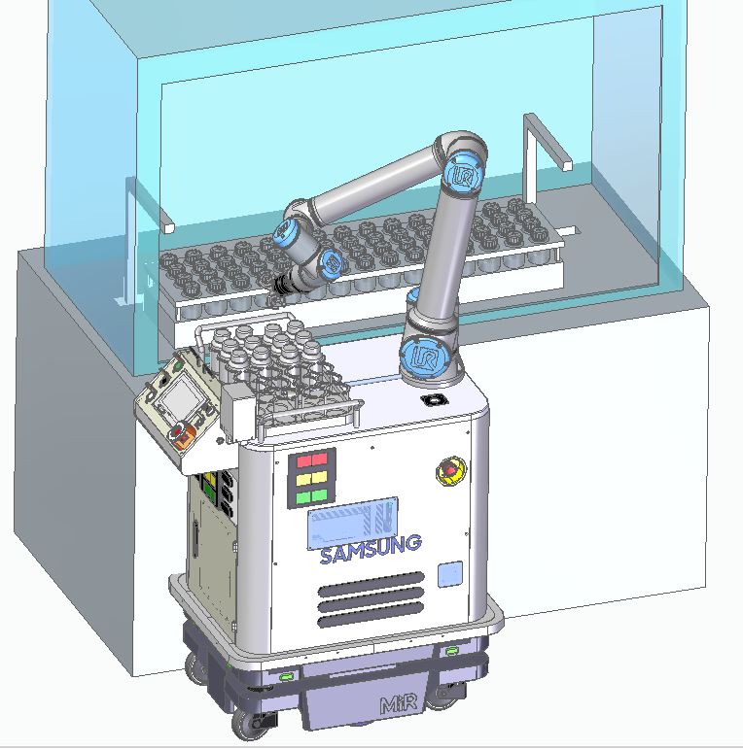 | - | 분석기 | 분석기 도어 Open |  | 305. RO_RptChangedDoorStatus
 |  |  | 2-1-7 | Bottle 배출 이송 |  | MOMA | 분석기 | 분석기에서 로봇 내 보관부로 이송 | Multi Bottle 투입 일 경우 N개의 이송을 반복한다 (2-1-7~2-1-8 반복)
 |  |  | 2-1-8 | 분석기 Bottle 유무 상태 보고 |  | 분석기 Ctrl. | Dispatcher | 각 Bottle 이송시 Bottle 의 정보를 갱신 | 분석기 Bottle 배출 상태를 변경하여 상위보고 (Dispatcher 보고 함) | 396. RO_UnloadComp4Bottle
대기위치 이동
 |  |  | 2-1-9 | Bottle 배출 분석기 도어 Close | 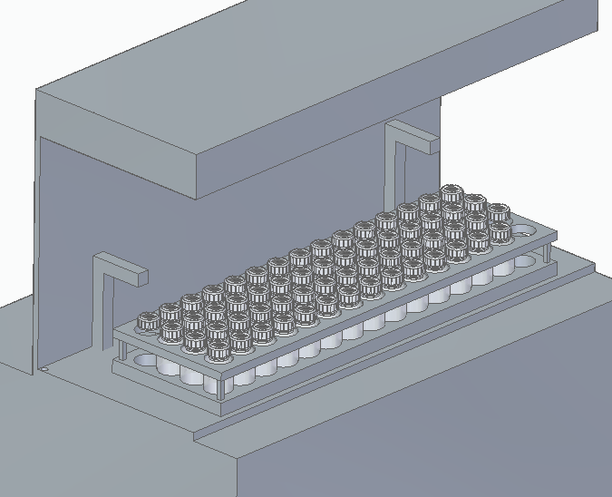 | - | 분석기 |  |  | 305. RO_RptChangedDoorStatus
LIMS
 |  |  | 1-1-10 | Job 완료 보고 |  | 분석기 | Dispatcher DB_Manager | Job 완료 End |  | 394. RO_UnloadComp 312. RO_RptEndJobOfEQP
 | 도식화 이미지
LIMS
Job 하달
배출 이동 및 준비(Door Open)
시료
배출 완료(Door Close) 및 완료 보고
LIMS
Job 완료 보고
AIMS
 | 